CONTENIDO
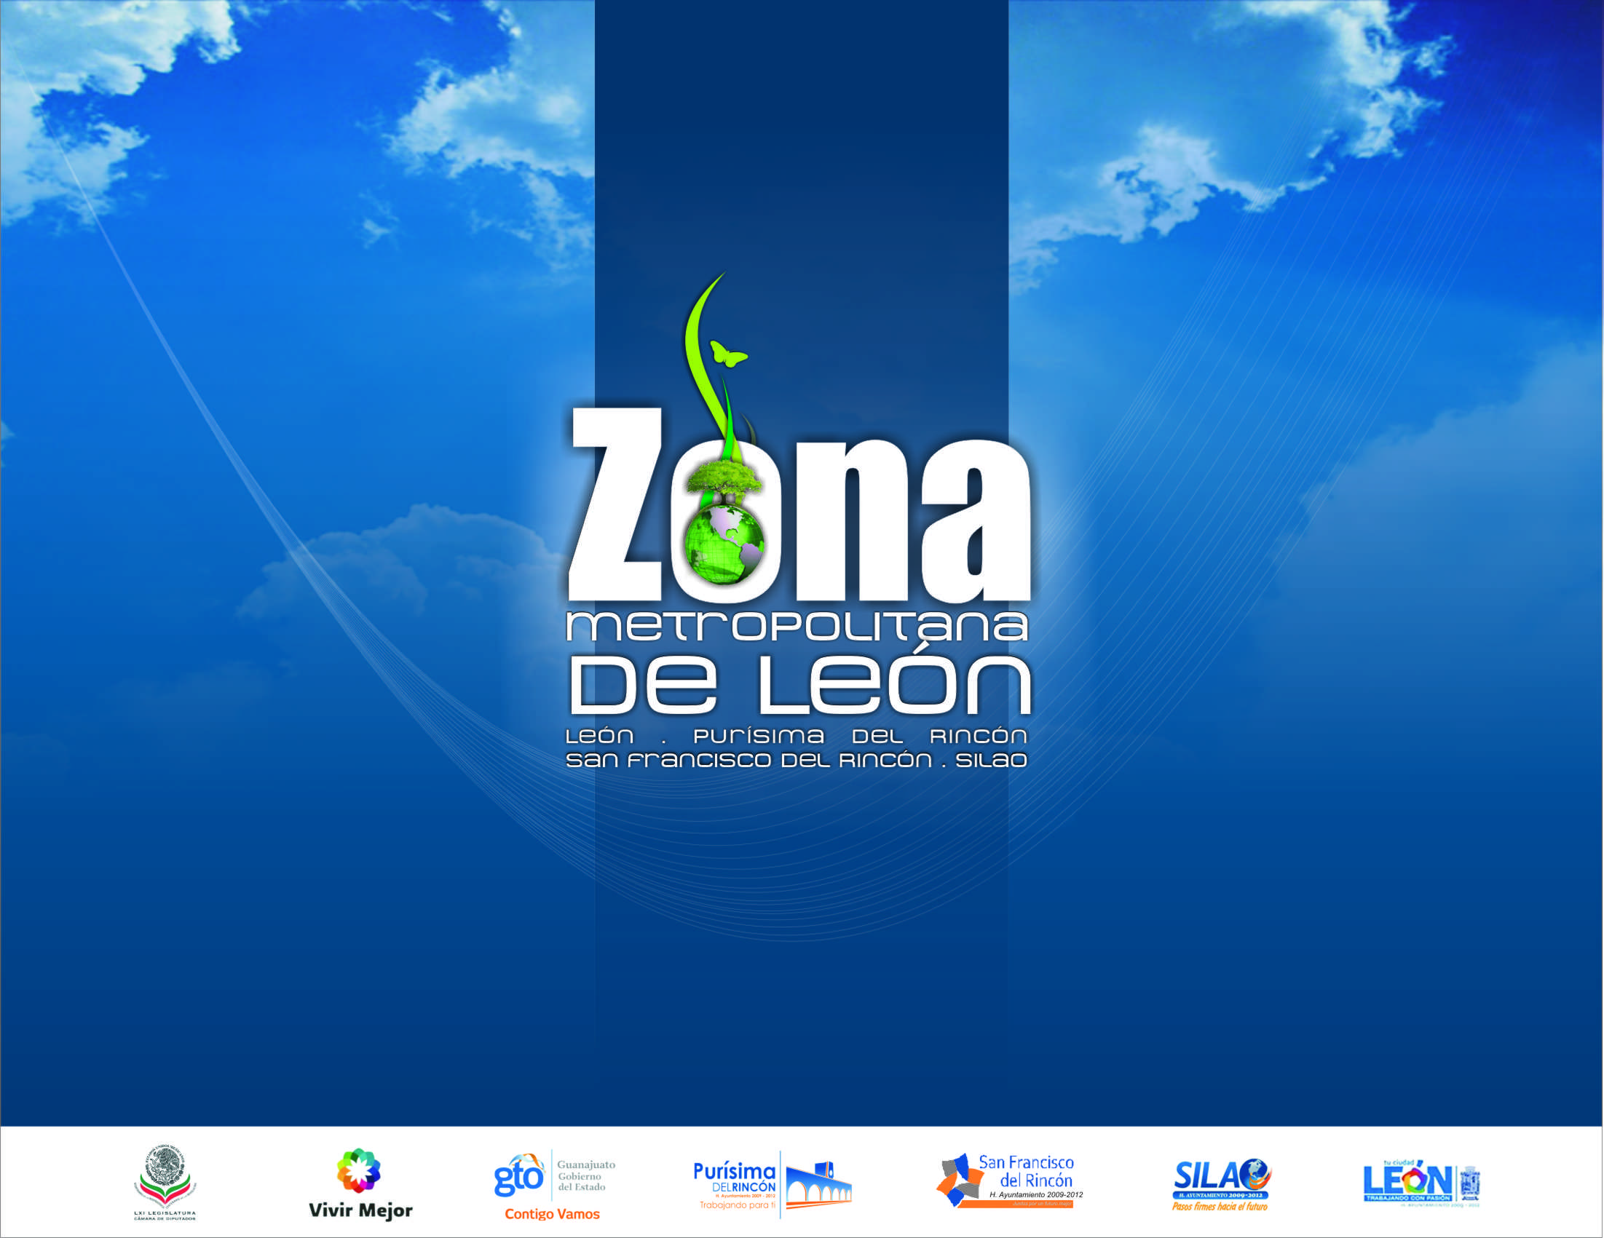


EJERCICIO FISCAL 2008-2015
3er. REPORTE TRIMESTRAL
Septiembre de 2015
Gobierno del Estado de Guanajuato

